Portada
cifras

jóvenes

Paro Registrado
Avance resultados Jóvenes 16-24 años
marzo 2026 | OBSERVATORIO DE LA JUVENTUD EN ESPAÑA estadística-injuve

Pag1
marzo 2026

PARO REGISTRADO POR SEXO Y EDADES

 | marzo |  | Variación Mensual |  |  | Variación Anual
 | 2026 |  | febrero 2026 |  |  | marzo 2025
 | Dato | Absoluta | Relativa | Dato | Absoluta | Relativa | Dato
MENORES DE 25 AÑOS
Varones | 99,590 | -169 | -0.17 | 99,759 | -3,529 | -3.42 | 103,119
Mujeres | 89,387 | -262 | -0.29 | 89,649 | -5,018 | -5.32 | 94,405

Ambos sexos | 188,977 | -431 | -0.23 | 189,408 | -8,547 | -4.33 | 197,524
DE 25 y MÁS AÑOS
Varones | 861,550 | -7,924 | -0.91 | 869,474 | -61,691 | -6.68 | 923,241
Mujeres | 1,369,185 | -14,579 | -1.05 | 1,383,764 | -90,188 | -6.18 | 1,459,373

Ambos sexos | 2,230,735 | -22,503 | -1.00 | 2,253,238 | -151,879 | -6.37 | 2,382,614
TOTALES
Varones | 961,140 | -8,093 | -0.83 | 969,233 | -65,220 | -6.35 | 1,026,360
Mujeres | 1,458,572 | -14,841 | -1.01 | 1,473,413 | -95,206 | -6.13 | 1,553,778

Ambos sexos | 2,419,712 | -22,934 | -0.94 | 2,442,646 | -160,426 | -6.22 | 2,580,138
Fuente: Elaboración propia a partir de datos del Servicio Público de Empleo Estatal,
DEMANDANTES DE EMPLEO, PARO, CONTRATOS Y PRESTACIONES POR DESEMPLEO

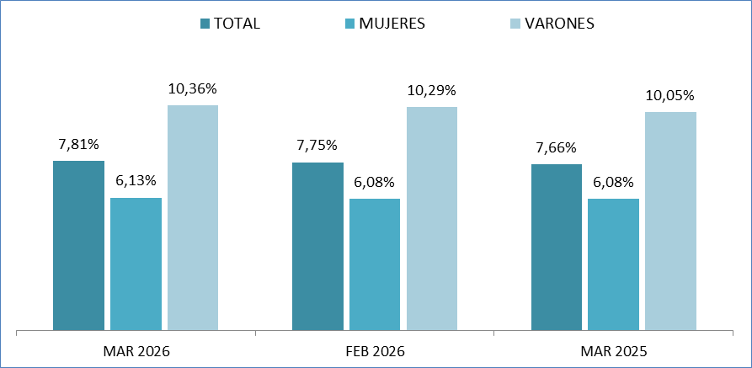
MENORES DE 25 AÑOS EN EL PARO REGISTRADO
Para cada caso porcentajes sobre el total de Paro Registrado

Fuente: Elaboración propia a partir de datos del Servicio Público de Empleo Estatal,
DEMANDANTES DE EMPLEO, PARO, CONTRATOS Y PRESTACIONES POR DESEMPLEO

Pag2
marzo 2026

PARO REGISTRADO (EXTRANJEROS) POR SEXO Y EDADES

 |  |  |  | VARIACIONES |  |  |  |  | marzo 2026
 | marzo |  | Variación Mensual |  |  | Variación Anual |  |  | Zona | Origen
 | 2026 |  | febrero 2026 |  |  | marzo 2025 |  |  | País Co- | País Extra-
 | Dato | Absoluta | Relativa | Dato | Absoluta | Relativa | Dato |  | munitario | comunita
MENORES DE 25 AÑOS
Varones | 13,869 | +188 | +1.37 | 13,681 | +704 | +5.35 | 13,165 | 0 | 2,685 | 11,184
Mujeres | 11,710 | +202 | +1.76 | 11,508 | +839 | +7.72 | 10,871 | 0 | 2,652 | 9,058

Ambos sexos | 25,579 | +390 | +1.55 | 25,189 | +1,543 | +6.42 | 24,036 | 0 | 5,337 | 20,242
DE 25 Y MÁS AÑOS
Varones | 117,447 | +236 | +0.20 | 117,211 | -6,749 | -5.43 | 124,196 | 0 | 38,423 | 79,024
Mujeres | 205,141 | -1,018 | -0.49 | 206,159 | -9,013 | -4.21 | 214,154 | 0 | 57,416 | 147,725

Ambos sexos | 322,588 | -782 | -0.24 | 323,370 | -15,762 | -4.66 | 338,350 | 0 | 95,839 | 226,749
TOTALES
Varones | 131,316 | +424 | +0.32 | 130,892 | -6,045 | -4.40 | 137,361 | 0 | 41,108 | 90,208
Mujeres | 216,851 | -816 | -0.37 | 217,667 | -8,174 | -3.63 | 225,025 | 0 | 60,068 | 156,783

Ambos sexos | 348,167 | -392 | -0.11 | 348,559 | -14,219 | -3.92 | 362,386 | 0 | 101,176 | 246,991
Fuente: Elaboración propia a partir de datos del Servicio Público de Empleo Estatal,
DEMANDANTES DE EMPLEO, PARO, CONTRATOS Y PRESTACIONES POR DESEMPLEO

MENORES DE 25 AÑOS EXTRANJEROS EN EL PARO REGISTRADO EXTRANJEROS
Para cada caso porcentajes sobre el total de Paro Registrado Extranjeros

Fuente: Elaboración propia a partir de datos del Servicio Público de Empleo Estatal,
DEMANDANTES DE EMPLEO, PARO, CONTRATOS Y PRESTACIONES POR DESEMPLEO

MENORES DE 25 AÑOS EXTRANJEROS EN EL PARO REGISTRADO JOVEN
Para cada caso porcentajes sobre el total de Paro Registrado Joven
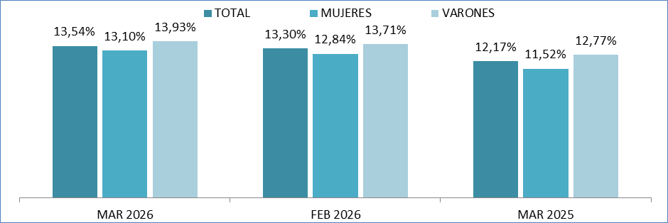

Fuente: Elaboración propia a partir de datos del Servicio Público de Empleo Estatal,
DEMANDANTES DE EMPLEO, PARO, CONTRATOS Y PRESTACIONES POR DESEMPLEO

Pag5
marzo 2026

Menores de 25 años
EVOLUCIÓN MENSUAL DEL PARO REGISTRADO
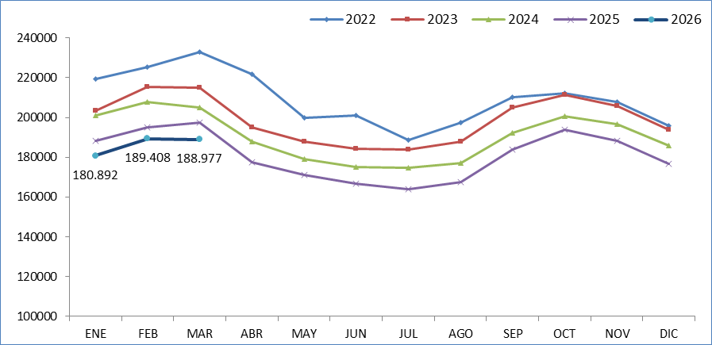

Fuente: Elaboración propia a partir de datos del Servicio Público de Empleo Estatal,
DEMANDANTES DE EMPLEO, PARO, CONTRATOS Y PRESTACIONES POR DESEMPLEO

EVOLUCIÓN VARIACIÓN RELATIVA ANUAL DEL PARO REGISTRADO
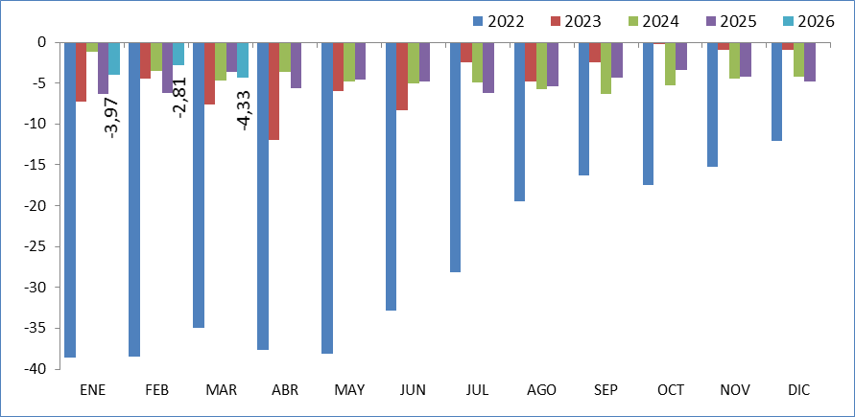

Fuente: Elaboración propia a partir de datos del Servicio Público de Empleo Estatal,
DEMANDANTES DE EMPLEO, PARO, CONTRATOS Y PRESTACIONES POR DESEMPLEO

Pag6
marzo 2026

Total 16 y más años
EVOLUCIÓN MENSUAL DEL PARO REGISTRADO
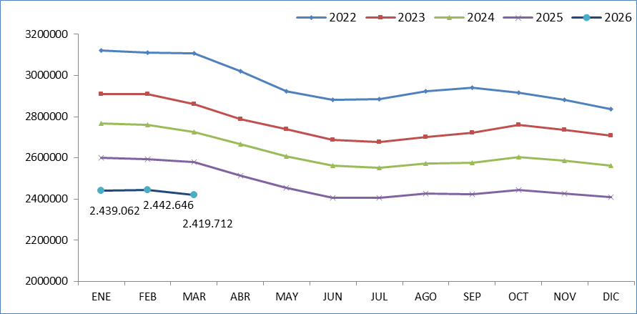

Fuente: Elaboración propia a partir de datos del Servicio Público de Empleo Estatal,
DEMANDANTES DE EMPLEO, PARO, CONTRATOS Y PRESTACIONES POR DESEMPLEO

EVOLUCIÓN VARIACIÓN RELATIVA ANUAL DEL PARO REGISTRADO
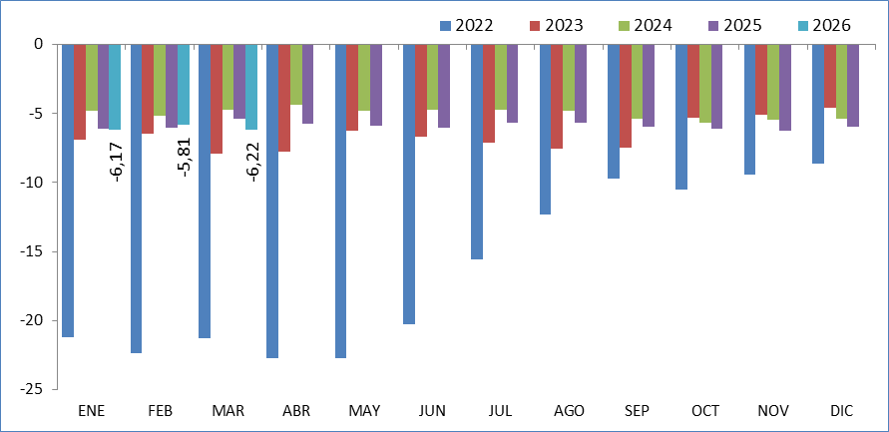

Fuente: Elaboración propia a partir de datos del Servicio Público de Empleo Estatal,
DEMANDANTES DE EMPLEO, PARO, CONTRATOS Y PRESTACIONES POR DESEMPLEO

